ドメイン申請
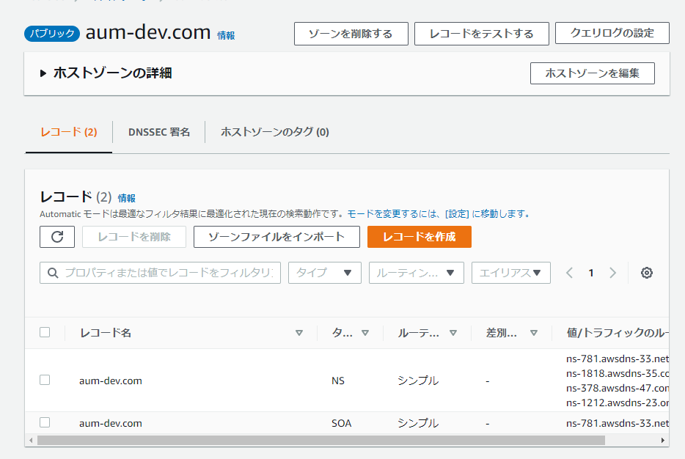
1. ドメイン申請
Route53 から取得

2. 一日後とかにドメイン取得通知と、ホストゾーン追加完了通知が来る。

Amplify デプロイ
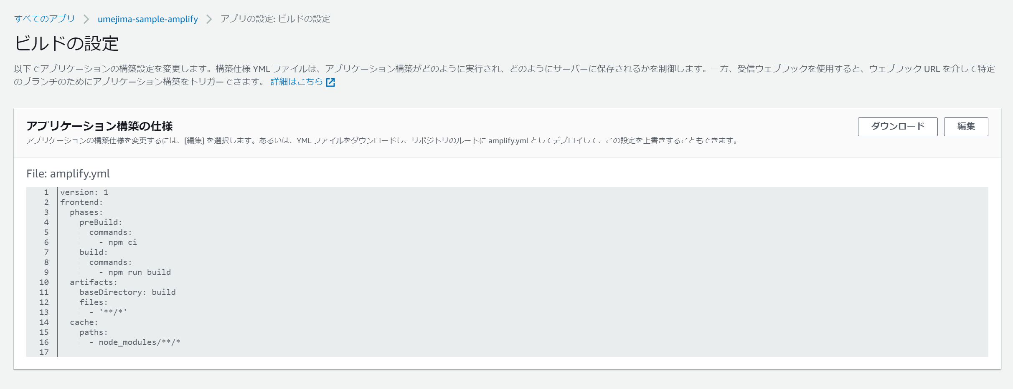
1. 手動デプロイ

 | → ウェブアプリケーションをホストを選択
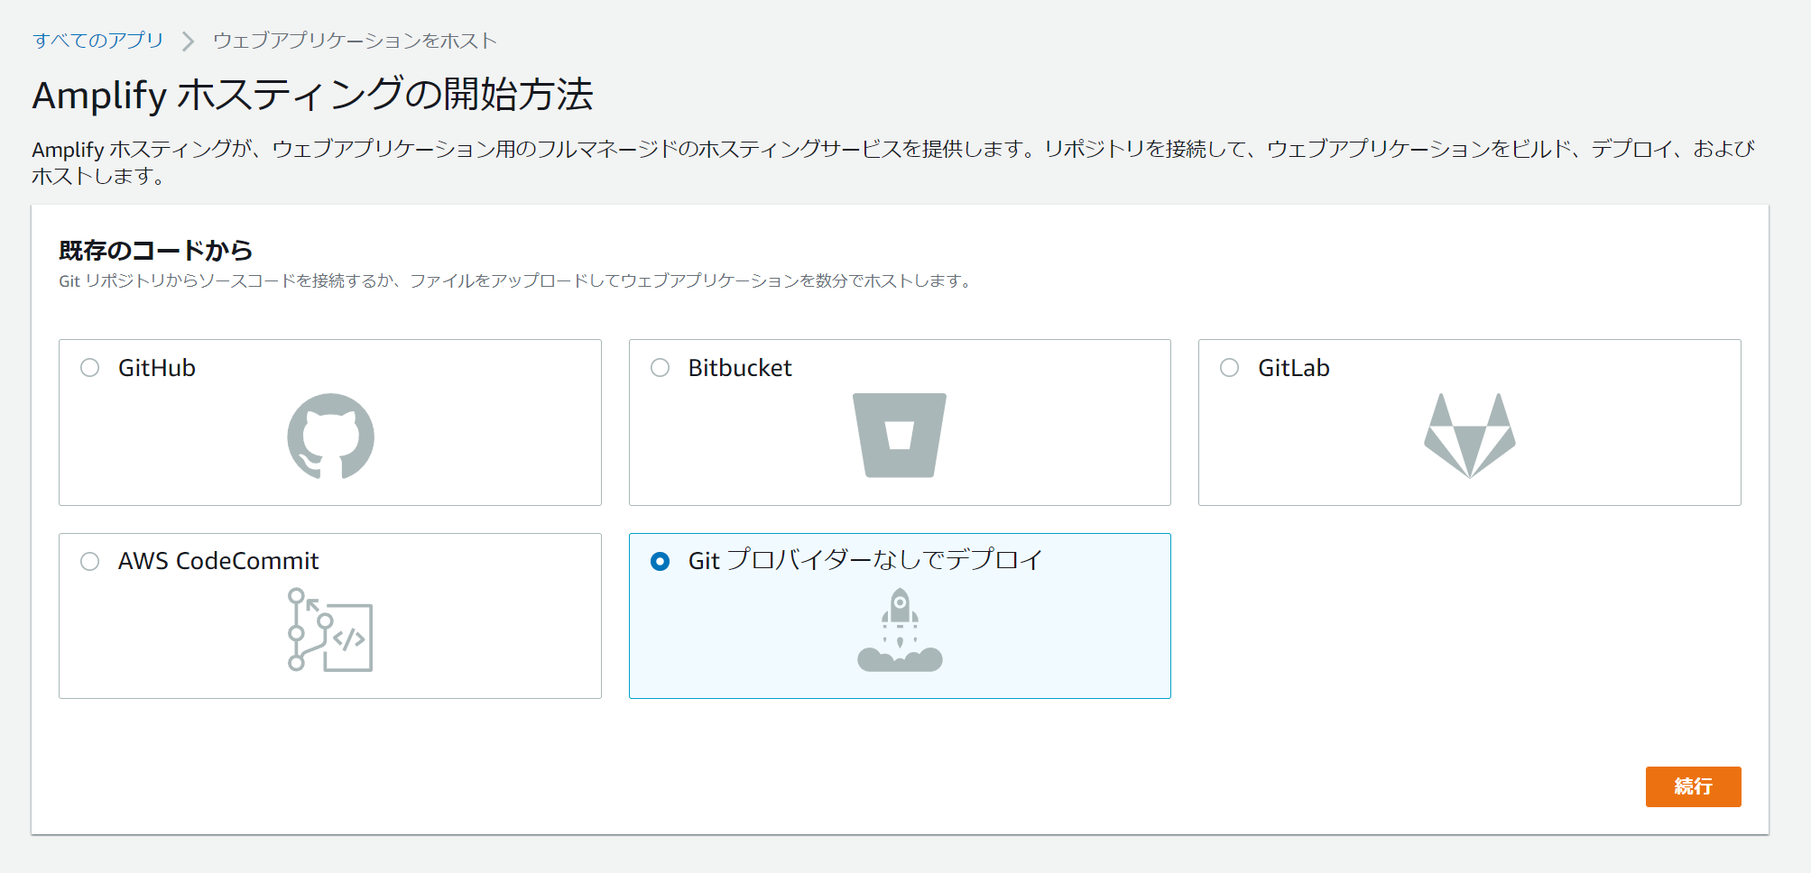

 | → Git プロバイダーなしでデプロイを選択
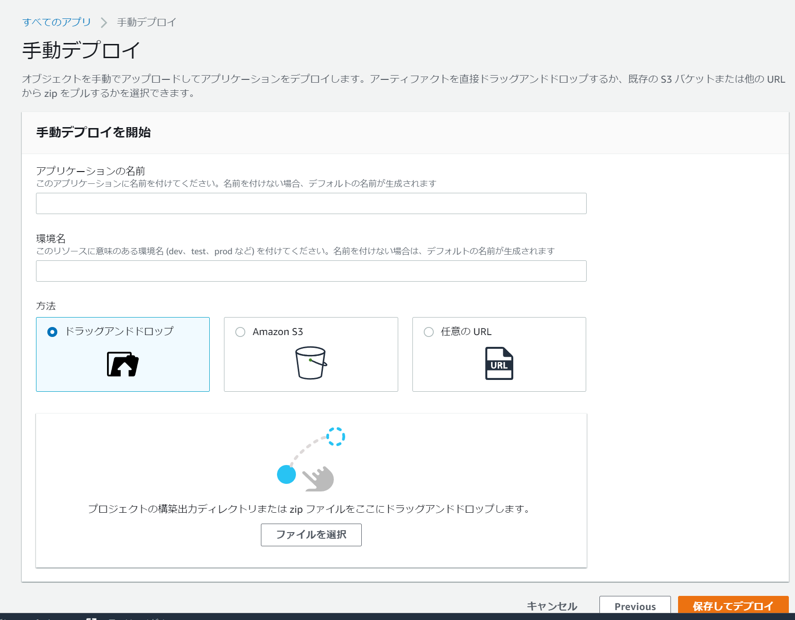

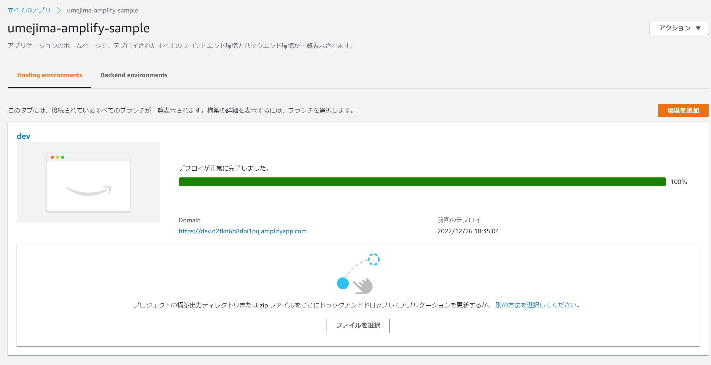

 | → 名前と環境名を設定後、npm run build した後にできる build フォルダを zip 化したものをドロッグアンドドロップ | → 更新する場合は、また build フォルダを zip 化したものをドロッグアンドドロップすれば OK

 | → ↓を送信元アドレスに入れ、mod rewrite のようなことをしないと動かない。(そのため、package.json の homepage は "/" にする必要もある)
 | </^[^.]+$|\.(?!(css|gif|ico|jpg|js|png|txt|svg|woff|ttf|map|json)$)([^.]+$)/>

github でデプロイしてみたが、違いは以下のみ
* リライトとリダイレクトの設定が自動で行われる (↑にある送信元アドレスにある値 → "/index.html" の設定がデフォルトで入っていた)
* ビルドの設定にて、npm run build が実施され、build 配下の資材が利用される (つまり .env.production を用意すれば利用される、というお話。変えたければ↓から編集も可能)

Amplify ドメイン設定
1. Amplify のアプリにてドメインを追加

2. 登録しているドメインを設定

 | ※ 環境名は「dev」での例

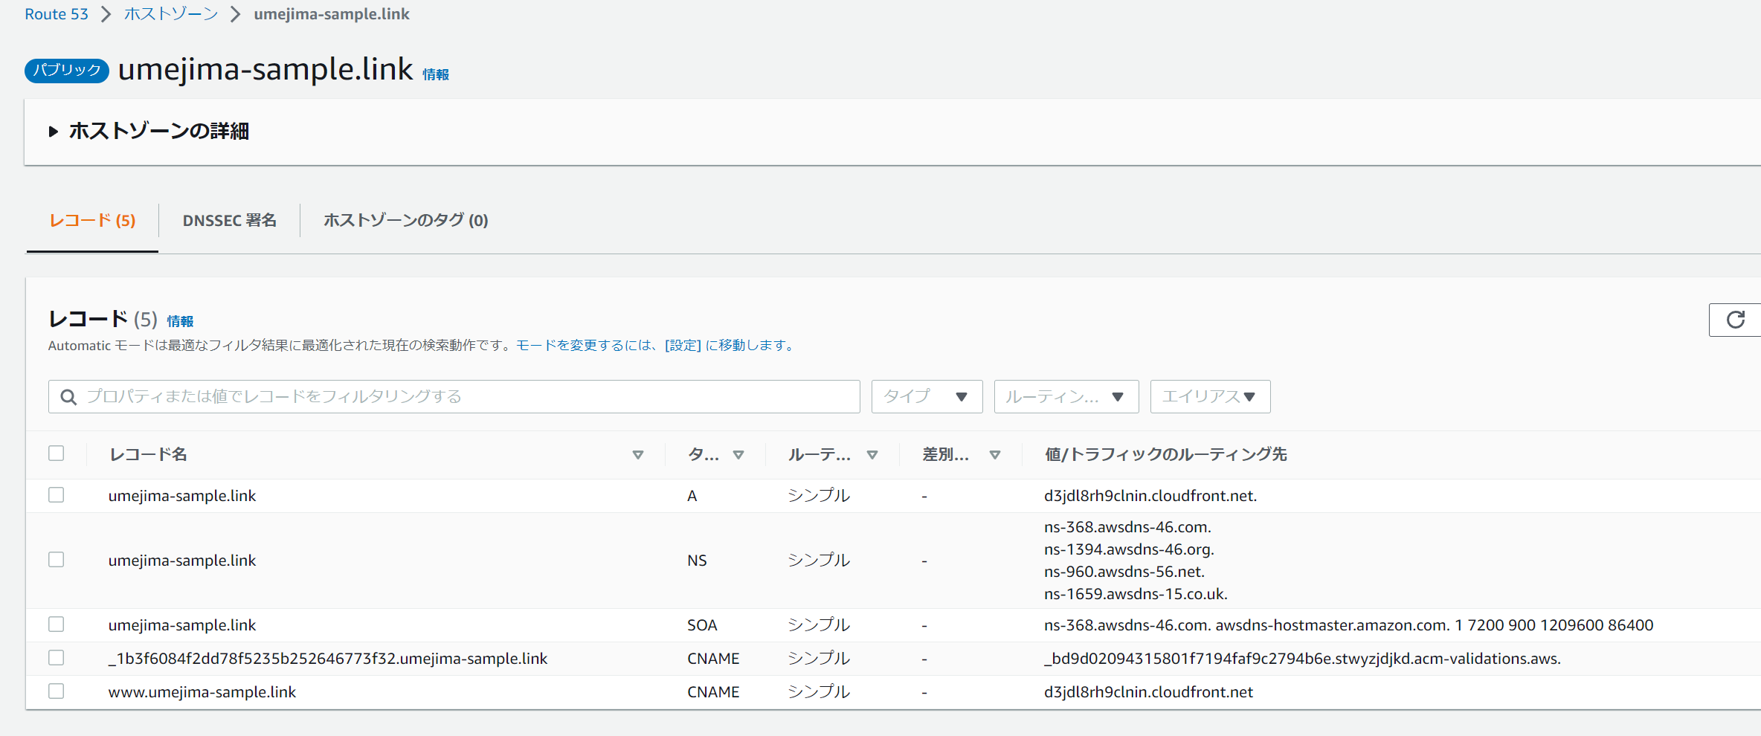

 | 自動的に SSL 取得・Route53 へのレコード登録を行ってくれる。 | ※ 自動的に Route53 にレコードができている。
 | ※ 登録されたドメインでなければダメ (ホストゾーンに新規に作成するだけではダメ)
 | ※ 手動デプロイでの手順だが、github 連携したってデプロイ方式が違うだけで同じのはず。

 |  | ※ ACM にはない。もしかすると独自にまず作っておけば管理できるのかもしれない。
 |  | ※ ↓のように自動で管理するし更新するよとあるので、困らない限りは問題ないと思うが、、
 |  | > Amplify は、すべてのトラフィックが HTTPS/2 を介して保護されるように、アプリに接続されているすべてのドメインに対して SSL/TLS 証明書を発行します。によって生成された証明書AWS Certificate ManagerACM) は 13 か月間有効で、アプリが Amplify でホストされている限り自動的に更新されます。ドメインプロバイダーの DNS 設定で CNAME 検証レコードが変更または削除された場合、Amplify は証明書を更新できないことに注意してください。Amplify コンソールでドメインを削除して再度ドメインを追加する必要があります。

 |  | ※ amplifyapp のドメインは残り続けるらしく、消せない？
 |  | ※ あっても問題ないとは思うが。。(CORS によって cookie 使えなくするとかで…)

Render デプロイ
1. WebService を選択
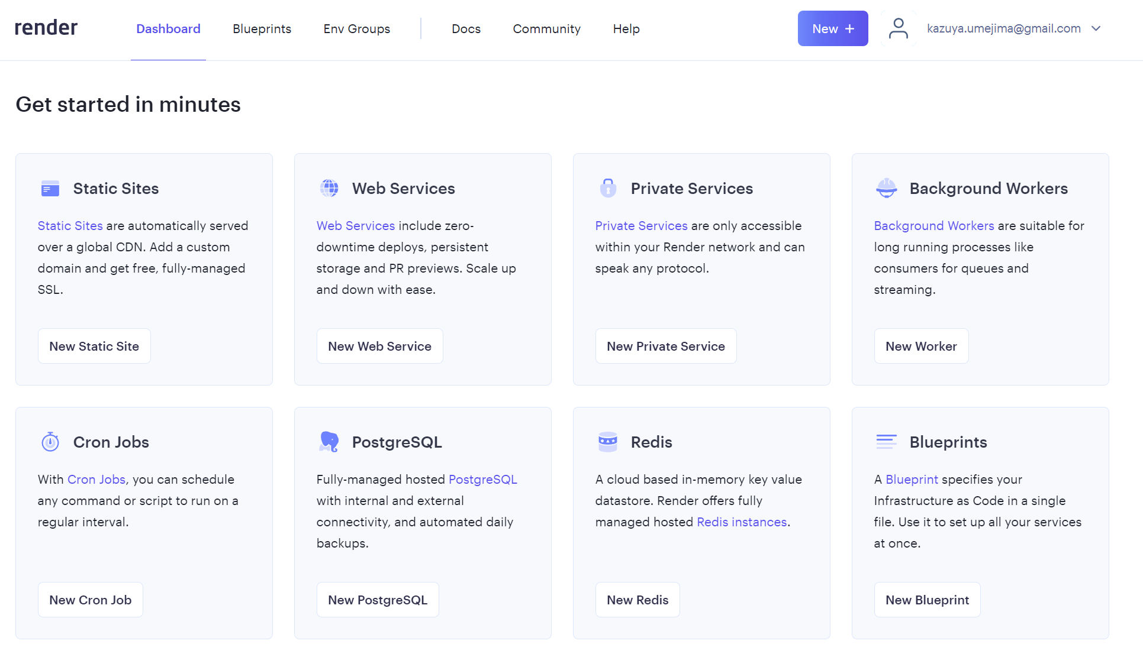

2. Github 連携
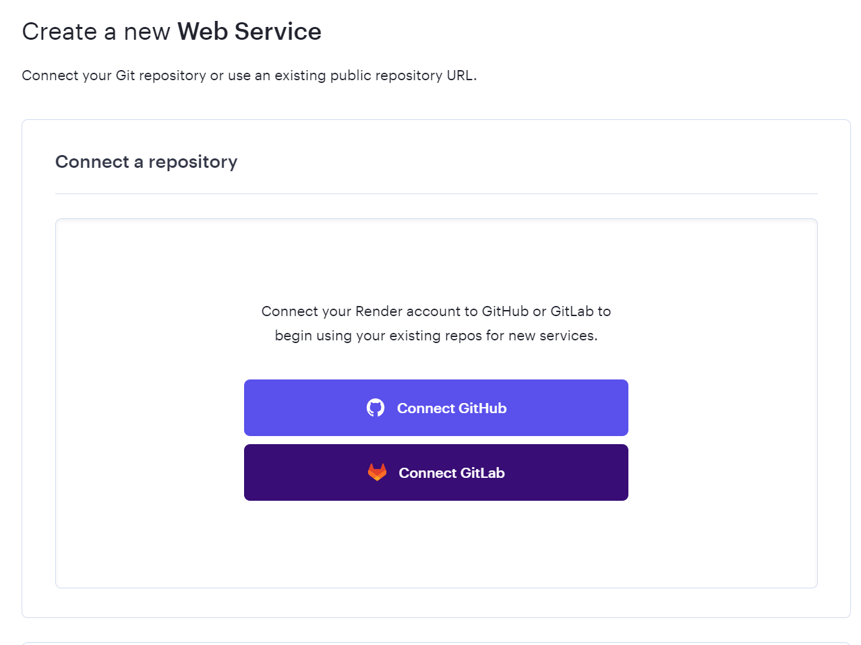

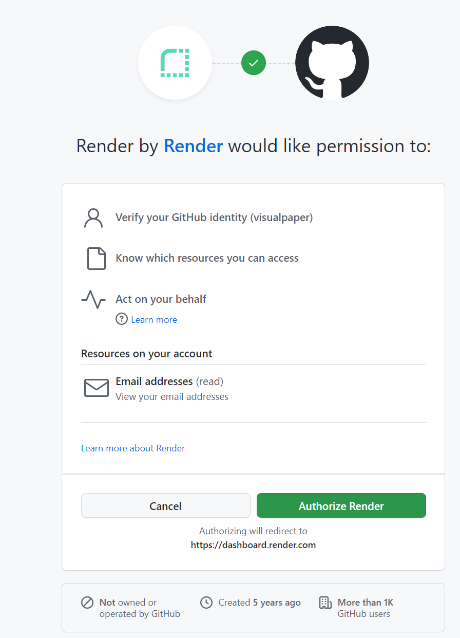
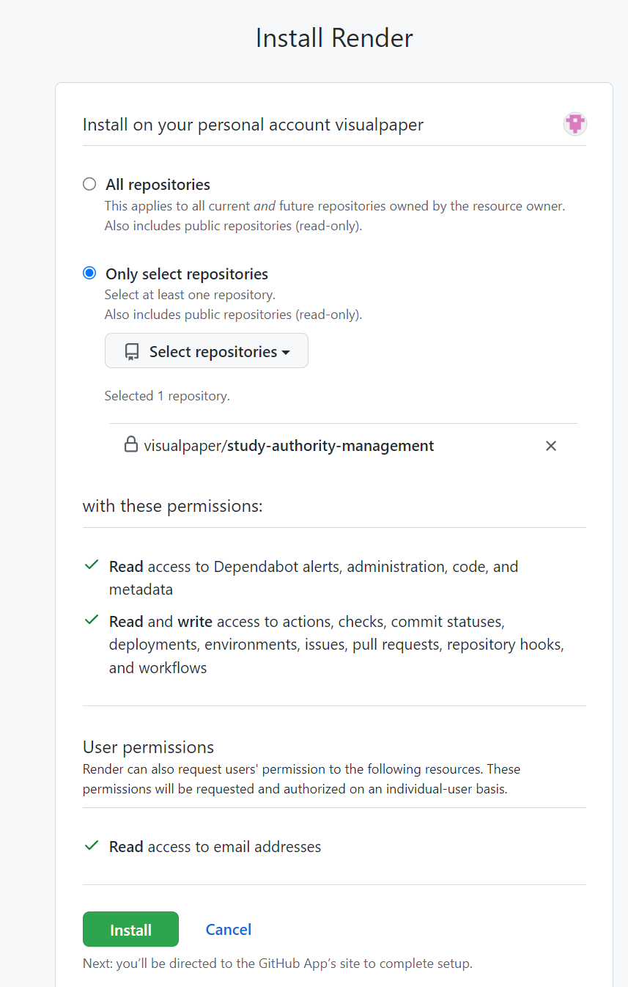

 |  | ※ 対象リポジトリのみにしておいたほうがよさそう

3. Connect ボタンを押下する
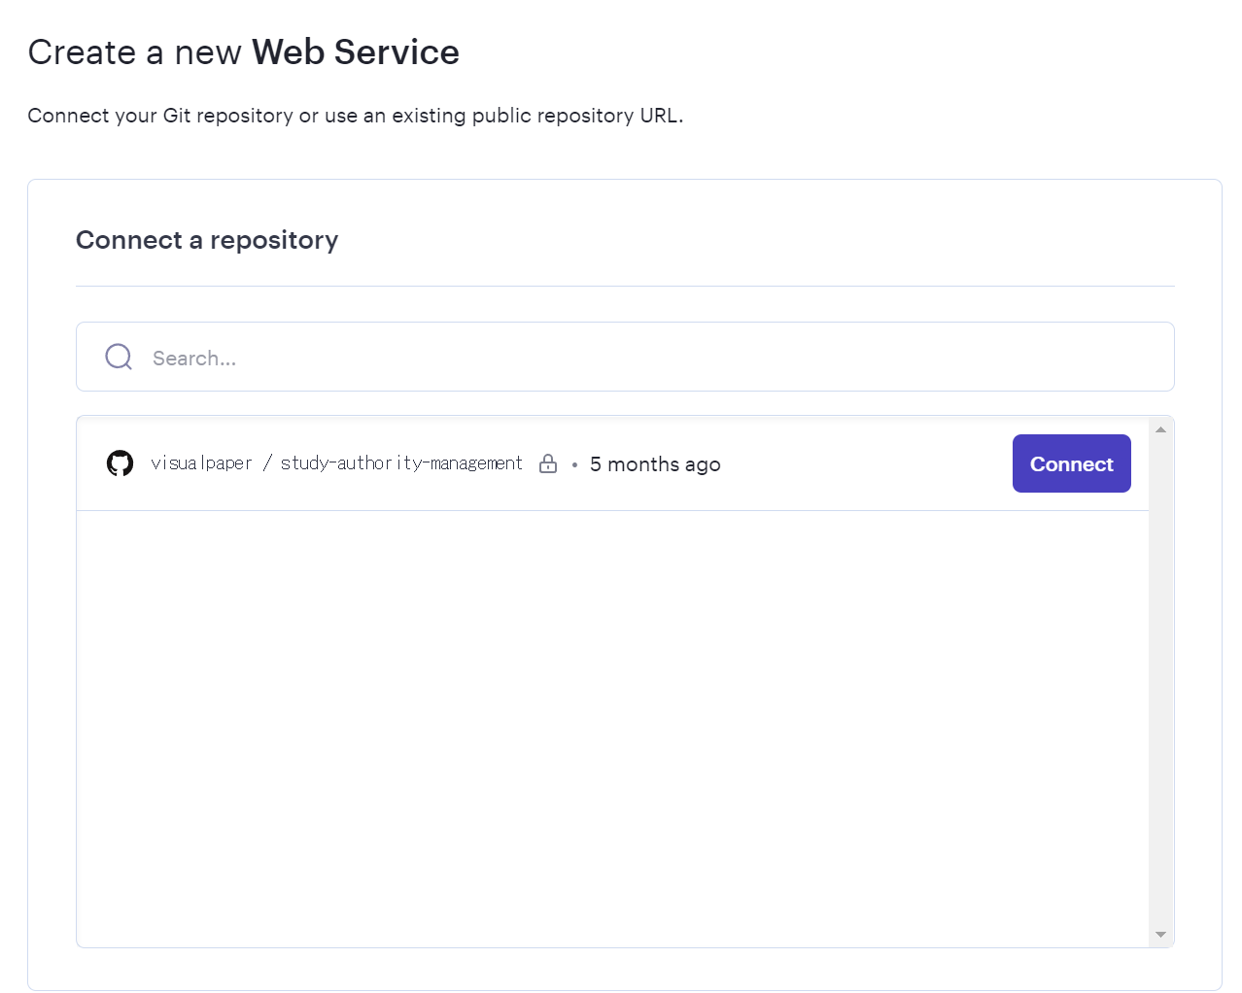

4. サービスを作成する
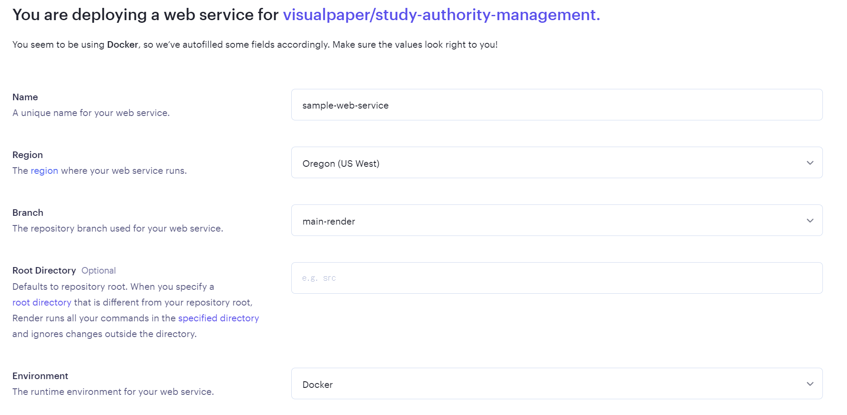

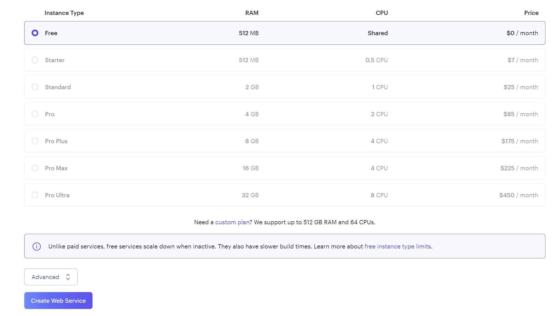

 | ※ branch 指定も可能 |  | ※ 料金は Free
 | ※ region は東京がないので oregon にしている
 | ※ Environment は Docker のほか、React や Go などがあるが、Java の場合 Docker しかなさそうなので Docker を選択

 | Root 配下に Dockerfile を用意する必要がある。

Render ドメイン設定
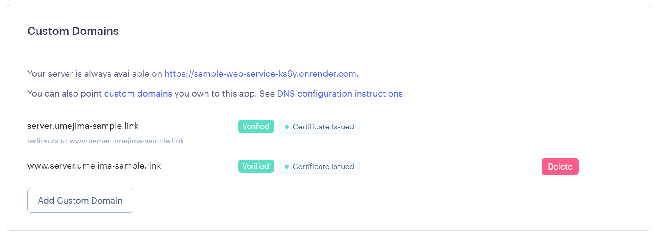
1. WebService を選択し、Settings から CustomDomain を開く

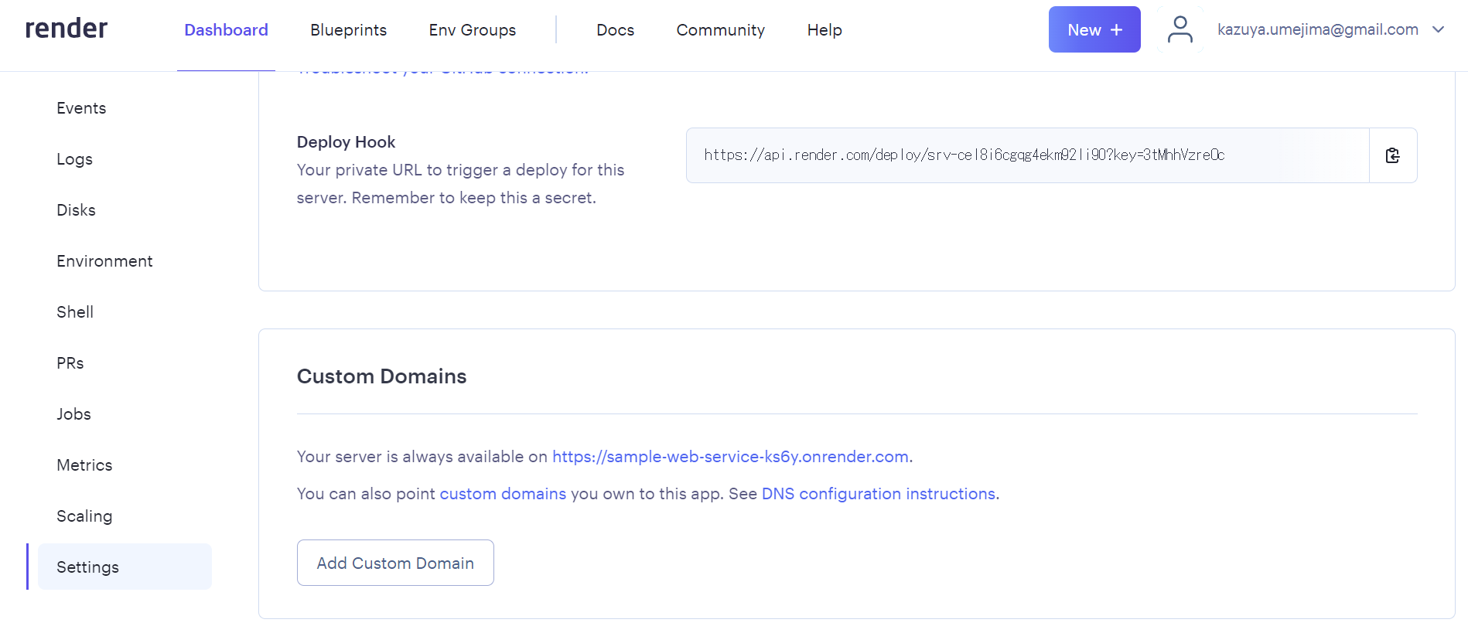

 | 2. Domain を追加する。
 | ※ Route53 に登録してある Domain と同じでなければならない (前に server などを付けたもので今回はやっている)
 | ※ また、登録するドメインは「www.{xxx}.{Route53 に登録してある Domain}」とする必要がある。
 | (www をつけると、付けないものに redirect が自動でされるようになり、これがないとうまくいかなかった)
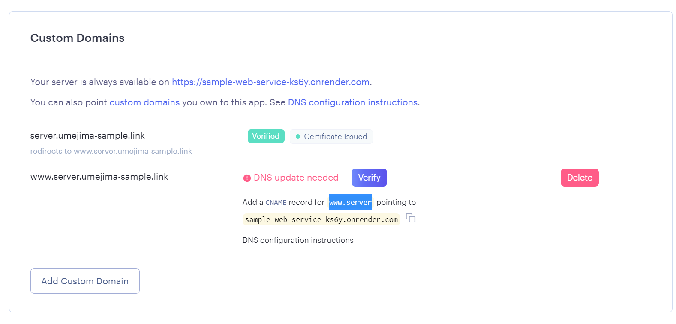

 | 3. Render で「DNS Update needed」が出ている状態から、その内容を Route53 に反映する (C Name レコードを追加する)
 | ※ Render で言われているように「www.server」を↑の CNAME に飛ばすようにレコードを追加する。
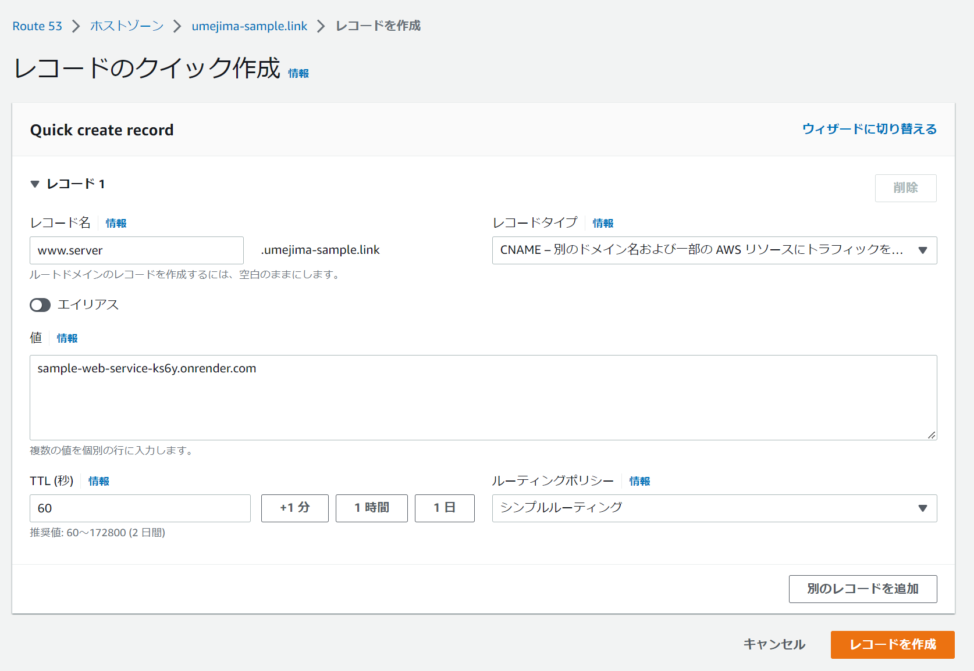
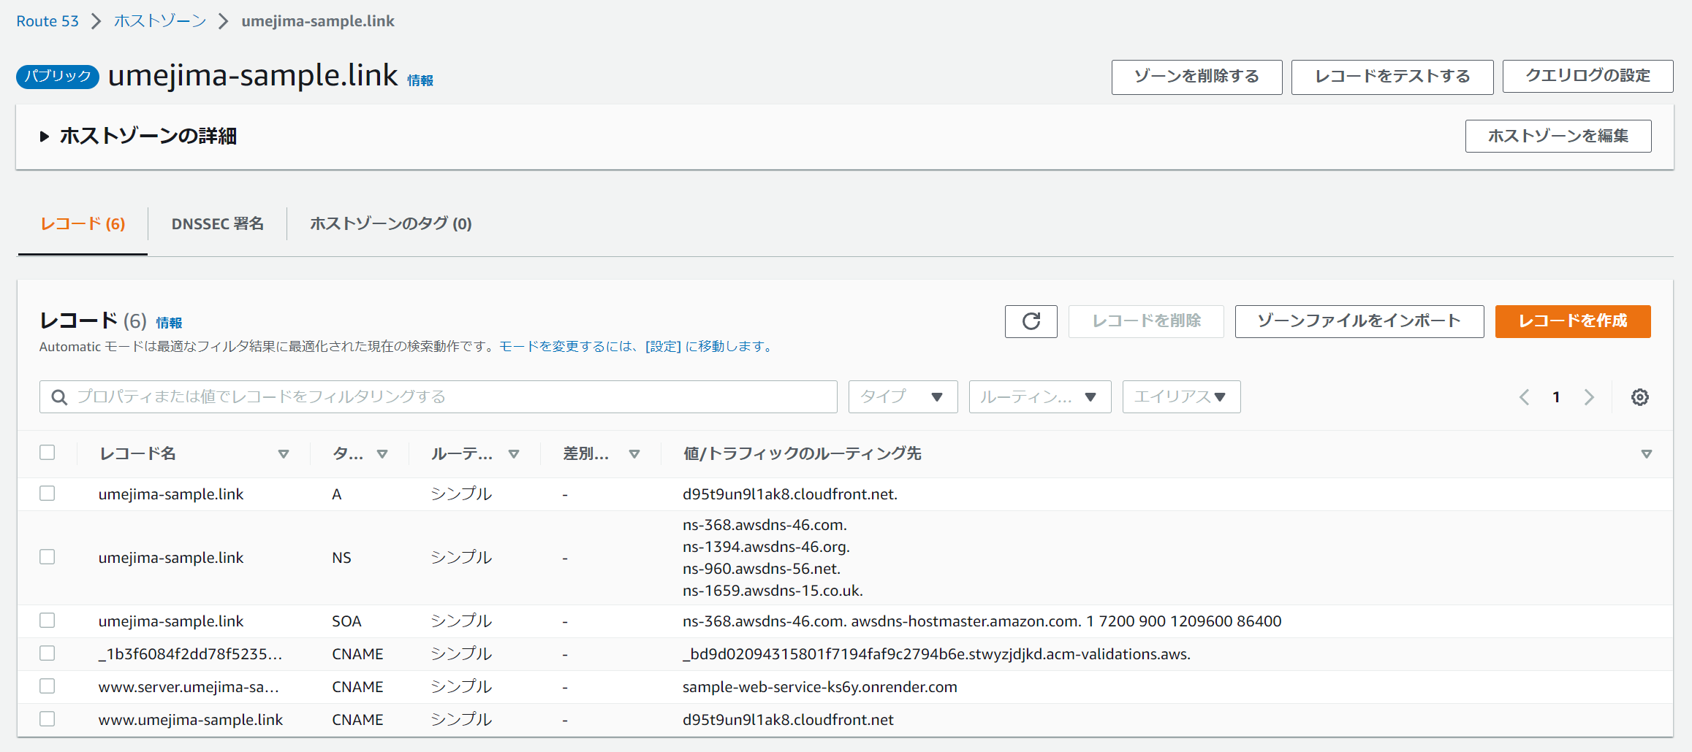

 |  | ↑が最終形

 | 4. Verify になるまで待機して完了
 | ※ Amplify 同様、自動で SSL 証明書は発行してくれ、かつ、更新もしてくれる。

Cors 設定
1. 明示的に Server から Allow Origin などを返すようにする。
※ Amplify のカスタムヘッダは関係なさそう。何か別の用途で関係があるのかもしれない。
※ Render 側の問題でもなさそうだった。
※ Spring で CrossOrigin アノテーションでもうまくいかなかった。(同じドメインの場合、省略される？らしい)
※ 結果、↓のように明示的に指定するという方法をとっている。

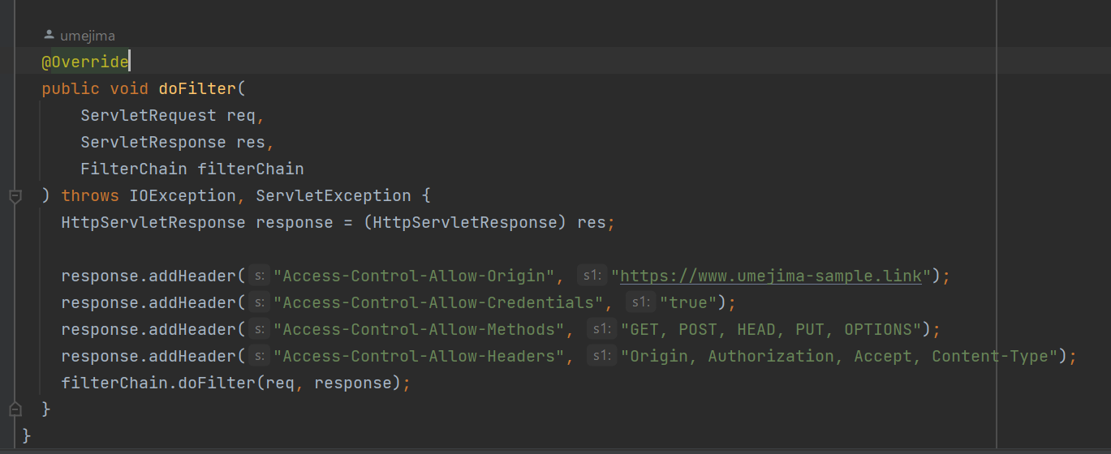

 | * Access-Control-Allow-Origin にはアクセス元の Origin (プトロコル～ホストまでの文字列)
 | ※ これを "*" にすると、Credentials が使えない (Cookie が使えない) ので、明示的に設定している。

 | * Access-Control-Allow-Credentials は Cookie を使う場合は true を設定
 | * Access-Control-Allow-Headers はプリフライト (OPTION) 用の設定でなくても良いはずなのだが、なければ動かなかった。しかも "*" ではダメだった。
 | * Access-Control-Allow-Methods はプリフライト (OPTION) 用の設定でなくても良いはずなのだが、なければ動かなかった。しかも "*" ではダメだった。

補足 - heroku ドメイン設定
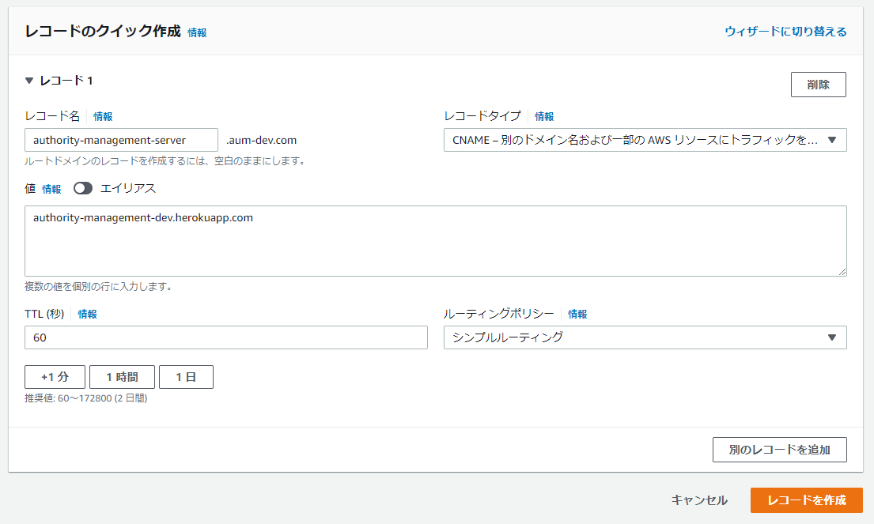
1. レコードを作成
※ heroku 有料化に伴い補足ページに移動

2. heroku でドメイン追加
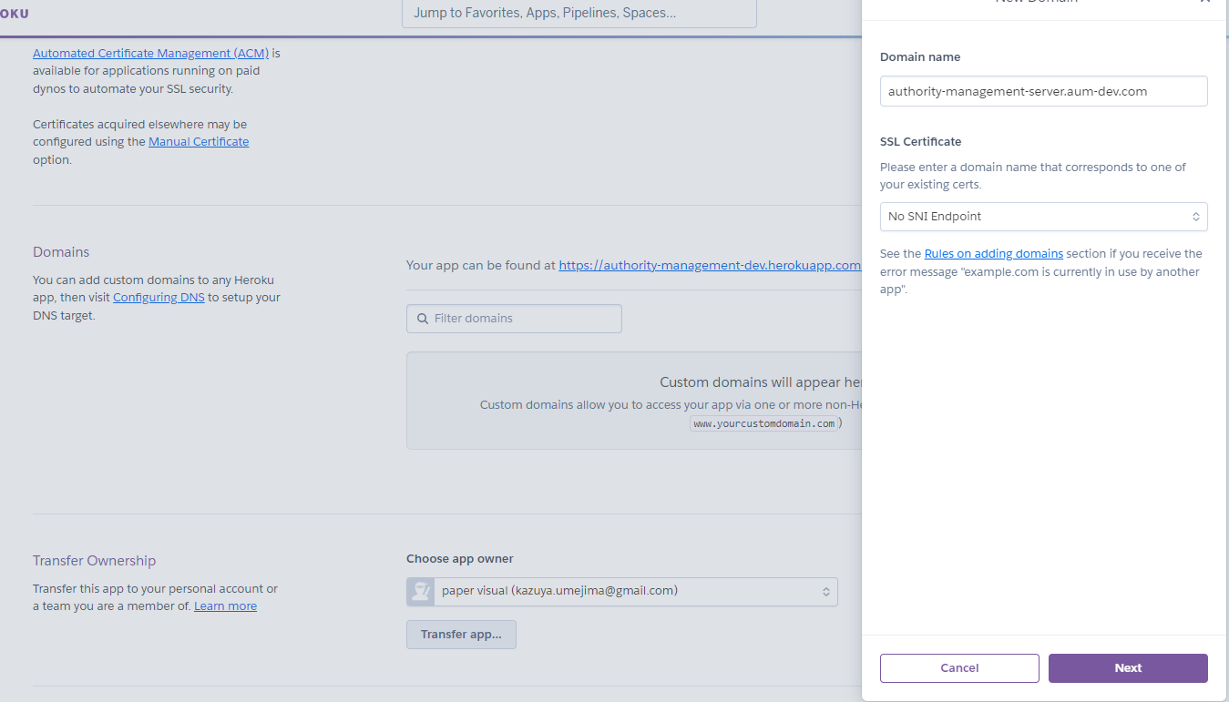

※ 他に heroku で証明書の設定が必要だったはず。でなければ Server 接続時に信頼性のない証明書ってブラウザに出たはず。

補足 - SSL証明書を自分でリクエストする場合
1. 独自証明書作成
※ Amplify によって自動で取得されるが、その前に自分で取得する方法 (のはず)
 | - SSL サーバ自己証明書作成
 | > openssl req -new -x509 -days 3650 -nodes -out server.crt -keyout server.key
 | ※ Common Name でドメイン名を指定する。ここだけ必須
 | ※ 3650 日有効となっている。

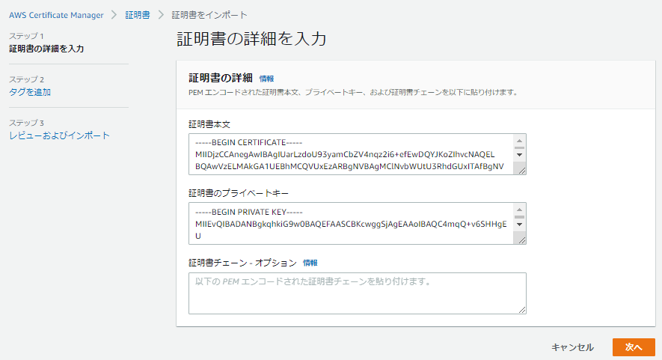

 |  | server.crt の中身を BEGIN から全コピして貼り付ける。

 |  | server.key の中身を BEGIN から全コピして貼り付ける。

 | ※ 証明書をインポートする。

2. ACM で商用証明書リクエスト

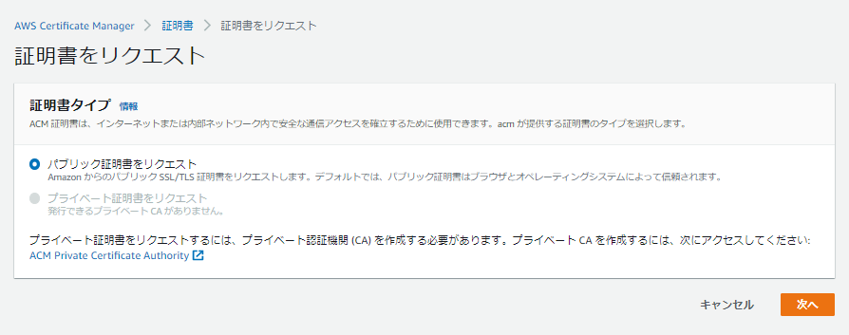

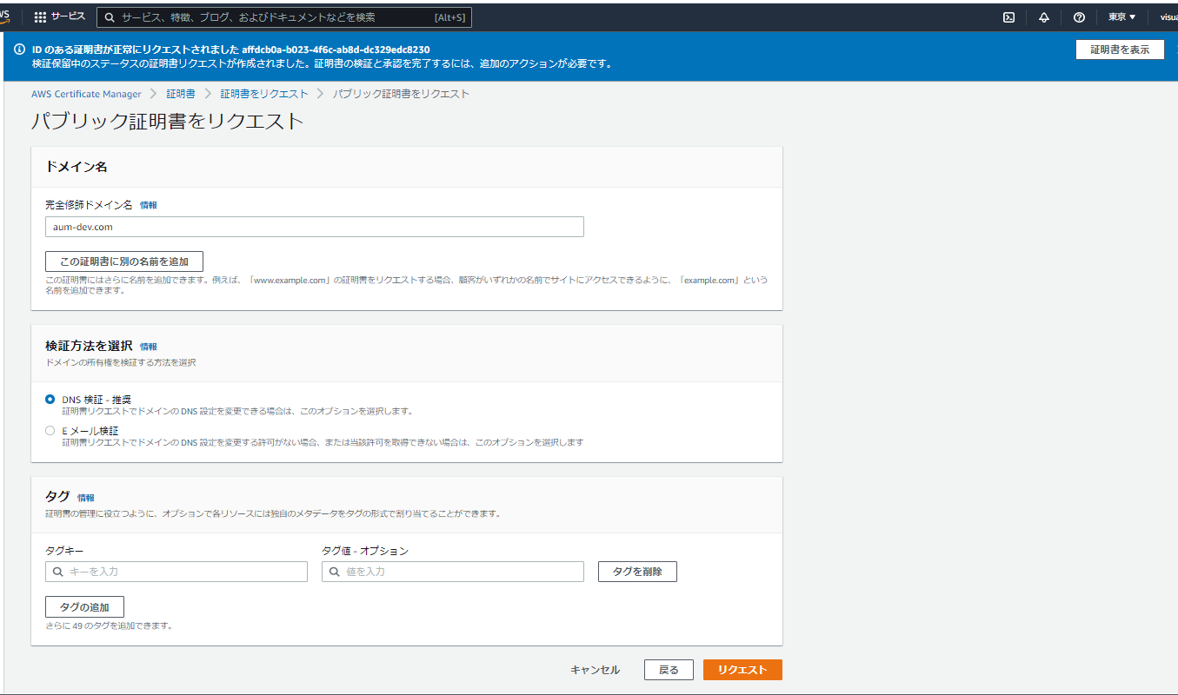

 | Github 連携
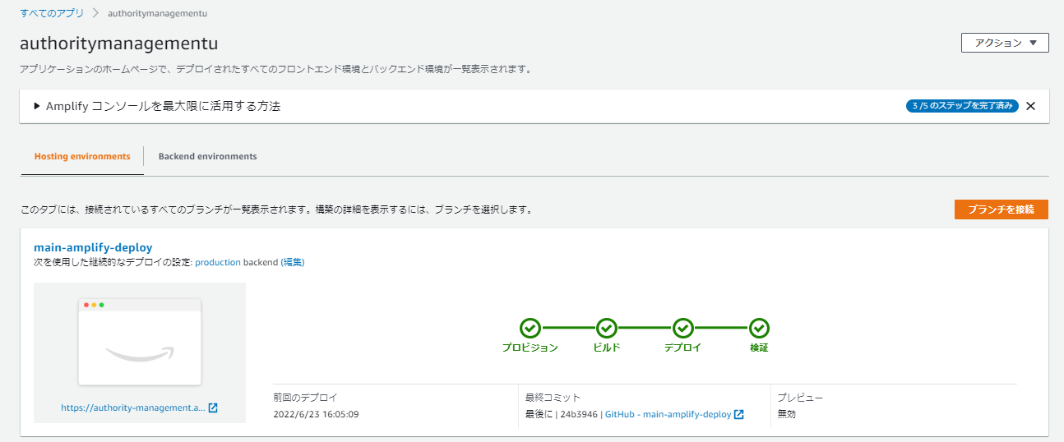

 | ドメイン登録
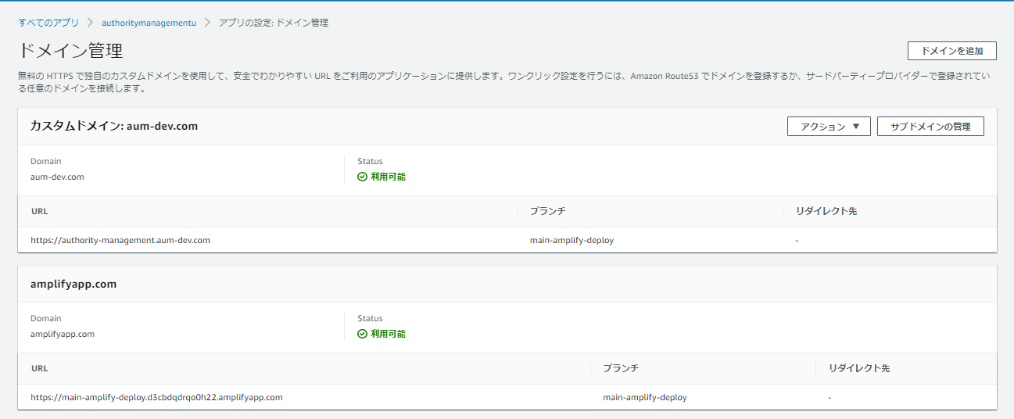

 | ※ たぶんこれだけ。他、404 の場合に mod rewrite のようなことを設定したかもなので、念のため本設定は残しておく。

